Лист1
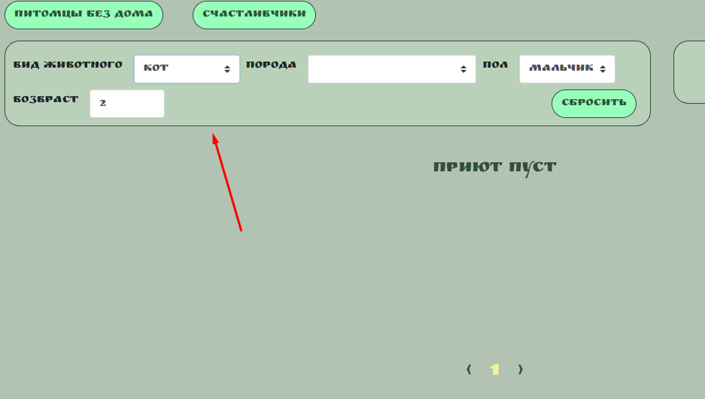

 | Название блока проверок : чек - лист сайта "Дом питомца" |  |  |  |  |  |  | Тест - кейс № 1 дымовое тестирование сайта дом питомца |  |  |  |  | Тест - кейс № 2 тестирование на сайте дом питомца функционал "карточка питомца" |  |  |  |  | Тест - кейс № 3 тестирование на сайте "дом питомца" заполнение фильтра
 | функциональные проверки |  |  |  |  |  | № п/п | предусловие | шаги проверки | ожидаемый результат | постусловие | № п/п | предусловие | шаги проверки | ожидаемый результат | постусловие | № п/п | предусловие | шаги проверки | ожидаемый результат | постусловие
 | №1 функциональное тестирование сайта "дом питомца" |  |  |  |  |  | 1 | http://130.193.37.179/app/pets | осуществить скроллинг сайта | работает |  | 1 | http://130.193.37.179/app/pets/517d137a-d05e-48bc-b1c0-cfeb09e06f23 | нажатб на карточку вкладку питомца на примере кот Барон, мальчик, 2 года | открывается персональная карточка кота Барона, информация соответствует действительности |  | 1 | http://130.193.37.179/app/pets | нажать на " вид животного" | открывается вкладка выбрать из списка" кошка", ответ фильтра правильный, при выборе "кот" фильтр не реагирует (баг рис. 8)
 | тестовое окружеине: Yandex browser версия: 22.5.2.615 (64-bit) |  |  |  |  |  | 2 | Yandex browser версия: 22.5.2.615 (64-bit) | проверить кнопки : | работает |  | 2 | Yandex browser версия: 22.5.2.615 (64-bit) | нажать на кнопку "приютить" | открывается всплывающее окно "приютить питомца?!", в которой открывается форма для заполнения персональных данных (ФИО, телефон, E-mail), есть возможность оставить коментарий |  | 2 | Yandex browser версия: 22.5.2.615 (64-bit) | нажать на " порода" | открывается вкладка выбрать из списка нет возможномти выюрать породу кота - отсутствет (баг рис.4)
 | ОС: Windows 10 |  |  |  |  |  | 3 |  | "о нас" | работает |  | 3 |  | заполнить строку "введите имя", кррилицей латиницей, после нажать кнопку " ДА" | напротив имени появляется значок "галочка зеленого цвета" |  | 3 | на примере Кот Барон мальчик 2 года | нажать на " пол" | открывается вкладка выбрать из списка" мальчик", ответ фильтра правельный
№ | Приоритет | Ппроверка | Тестовые данные | Результат | коментарий |  | 4 |  | "контакты" | работает |  | 4 |  | заполнить строку "фамилию", кррилицей латиницей, после нажать кнопку " ДА" | напротив имени появляется значок "галочка зеленого цвета" |  | 4 |  | нажать на " возраст" | открывается вкладка выбрать из списка" 2", ответ фильтра правельный
1 | высокий | открытие сайта "дом питомца" (открытие вкладки "питомцы") | http://130.193.37.179/app/pets | прошел |  |  | 5 |  | " питомцы без дома" | работает |  | 5 |  | заполнить строку "отчество", кррилицей латиницей, после нажать кнопку " ДА" | напротив имени появляется значок "галочка зеленого цвета" |  | 5 |  | нажать кнопку сброс | фильтр сбросится поля будут пустыми
2 | высокий | скроллинг сайта вверх-вниз |  | прошел |  |  | 6 |  | "счастливчик" | работает |  | 6 |  | заполнить строку "телефон", цифрами, после нажать кнопку " ДА" | напротив имени появляется значок "галочка зеленого цвета"
3 | высокий | открыть вкладку "о нас" | http://130.193.37.179/app/about | прошел |  |  | 7 |  | проверить на соответствие фильтр: | работает | фильтр переходит в исходное положение после нажатия кнопки сборос | 7 |  | заполнить строку "e-mail", латиницей, после нажать кнопку " ДА" | поле подсвечивается зеленым цветом, поле коментарий подсвечивается красным
4 | высокий | открыть вкладку "контакты" | http://130.193.37.179/app/contact | прошел |  |  | 8 |  | вид | работает |  | 8 |  | заполнить строку "комментарий", латиницей или киррилицей, после нажать кнопку " ДА" | поле коментарий подсвечивается красным цветом, действий не происходит. (Баг рис 7) | после нажатия на свободное поле система возвращает в режим открытия карточки питомца
5 | высокий | нажать на кнопку " питомцы без дома" |  | прошел |  |  | 9 |  | порода | работает |  | 9
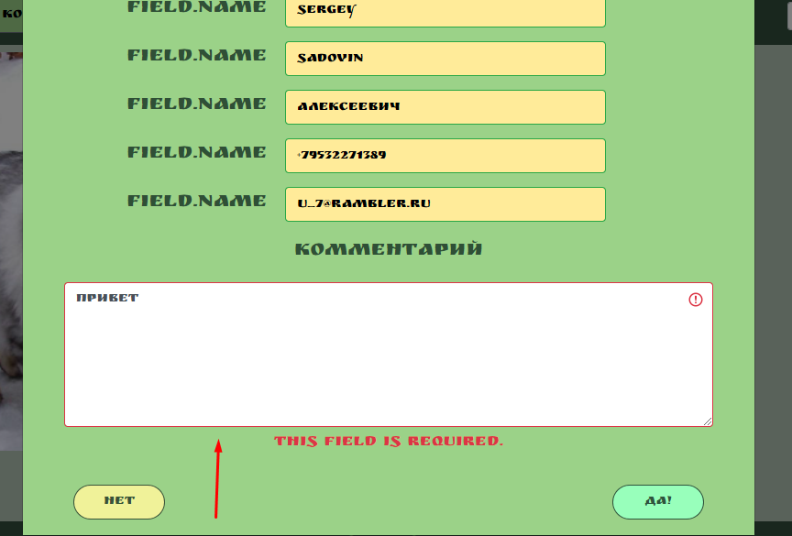
6 | высокий | нажать на кнопку "счастливчики" |  | прошел |  |  | 10 |  | пол возраст | работает |  |  |  |  |  |  |  |  | рис.8
7 | высокий | нажать карточку питомца "ФЕЛИКС" кнопка "хочу приютить" (или навести курсив на фото питомца) | http://130.193.37.179/app/pets/1708750b-f0ce-47ac-b5fa-b24310d167fd | прошел |  |  | 11 |  | проверить текстовую форму "сортировать" | работает
8 | высокий | нажать кнопку "приютить" |  | прошел |  |  | 12 |  | проверить ссылки на соцсети | ссылки не открываются (рис.6)
9 | высокий | заполнить печатную форму в сплывающем окне : |  | прошел |  |  | 13 |  | нажать на карточку питомца "питбуль мальчик 2 года | работает
 | высокий | фамилия |  | прошел
 | высокий | имя |  | прошел
 | высокий | отчество |  | прошел
 | высокий | тел. |  | прошел
 | низкий | e-mail |  | не прошел | поле при введенни правильного e-mail, загарается красным, не пропускает завершить действие "приютить" питомца (рис.1) |  |  |  |  |  |  |  |  | рис. 7
 | высокий | коментарий |  | прошел
10 | низкий | нажать кнопку "да" |  | не прошел | кнопка не работает (рис.2)
11 |  | ввести значения в печатную форму : (пример собака, мальчик, питбуль, 2 года) | http://130.193.37.179/app/pets
 | низкий | вид |  | не прошел | вид(собака) отсутствует в фильтре, виды животных не соответствуют (рис.3)
 | низкий | порода |  | не прошел | не все породы есть, в фильтр внесены 2 раза питбуль, на запрос "розовый" выдает питбуль (рис.4)
 | средний | пол |  | не прошел | в фильтре "пол" много лишнего (рис.5)
 | высокий | возраст |  | прошел
12 | высокий | ввести значения в печатную форму "сортировать" |  | прошел
13 | низкий | проверить ссылки на соцсети внизу страницы |  | не прошел | кнопки не работают (рис.6)

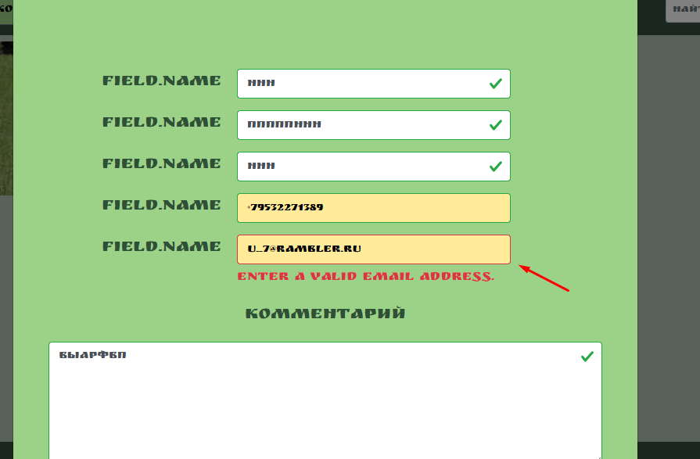
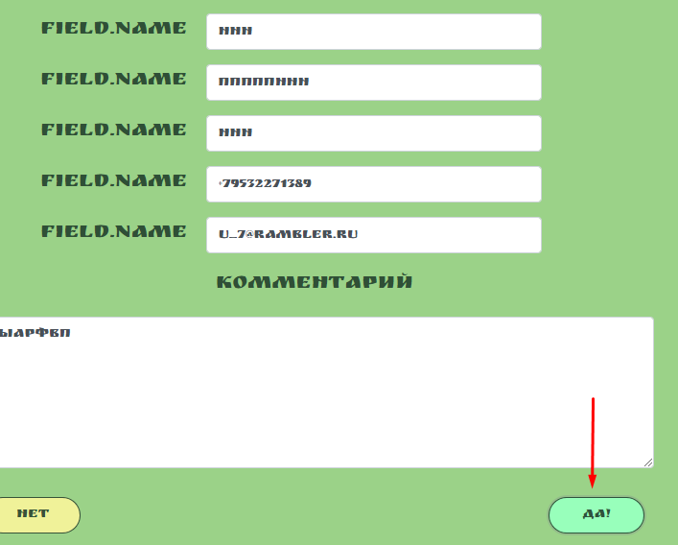
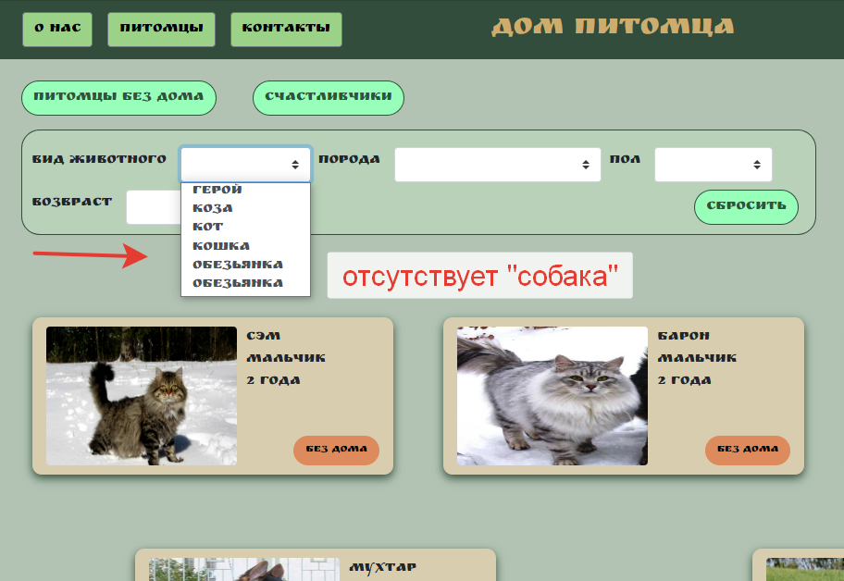

 | рис.1 |  | рис.2 |  | рис.3
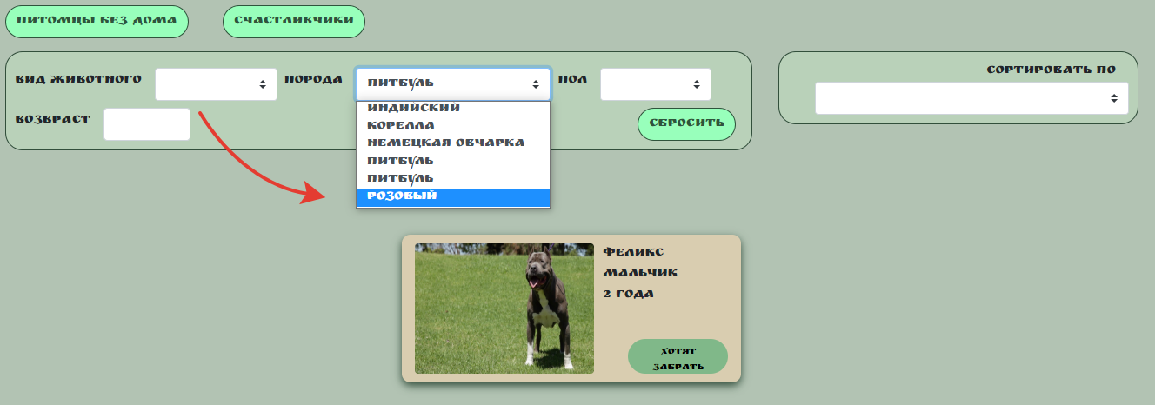


 |  | рис.4 | рис.5 |  |  | рис.6

